Hoja1
ALUMNO | (claveAlumno, nombres, apPaterno, apMaterno, carrera, grupo, tiempo)
ASISTENCIA | (idAsistencia, claveAlumno, idMaquina, idUsuario, fecha, horaEntrada, horaSalida, revision, comentario)
MAQUINA | (idMaquina, laboratorio, estado, coordenadaX, coordenadaY)
USUARIO | (idUsuario, nombre, contraseña, tipo)
REPNoFUNCIONA | (idRNF, reporto, idUsuario, fecha, hora, idMaquina, descripción)
GRUPO | (claveGrupo, materia, profesor, horario, aula)

Sitio 1
Alumnos1 | SELECT claveAlumno, tiempo FROM ALUMNO
Asistencias1 | SELECT * FROM ASISTENCIAS
Maquinas1 | SELECT * FROM MAQUINAS WHERE laboratorio = 'D-01' AND laboratorio = 'D-02'
RepNoFunciona1 | SELECT * FROM REPNoFUNCIONA
Usuarios1 | SELECT * FROM USUARIOS

Sitio 2
Alumnos2 | SELECT claveAlumno, nombre, apPaterno, apMaterno, carrera, grupo FROM ALUMNO
RA2 | SELECT * FROM ASISTENCIAS
Maquinas2 | SELECT * FROM MAQUINAS WHERE laboratorio <> 'D-01' AND laboratorio <> 'D-02'
Grupos2 | SELECT * FROM GRUPOS

id_Fragmento | Nombre | Tabla | Tipo | Sitio | Condición
1 | Alumnos 1 | ALUMNOS | Vertical | 1
2 | Alumnos 2 | ALUMNOS | Vertical | 2
3 | Asistencias 1 | ASISTENCIAS | Replica | 1
4 | RA2 | ASISTENCIAS | Replica | 2
5 | Maquinas 1 | MAQUINAS | Horizontal | 1 | lab='D-01' & lab='D-02'
6 | Maquinas 2 | MAQUINAS | Horizontal | 2 | lab<>'D-01' & lab<>'D-02'
7 | RepNoFunciona 1 | REPNoFUNCIONA | NULL | 1
8 | Grupos 2 | GRUPOS | NULL | 2
9 | Usuarios 1 | USUARIOS | NULL | 1

Atributos:
1 | claveAlumno
1 | tiempo
2 | claveAlumno
2 | nombre |  | Esquema de Localización
2 | apPaterno
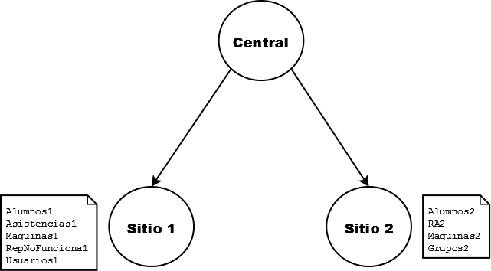
2 | apMaterno
2 | carrera
2 | grupo

